Chi tiết địa chất
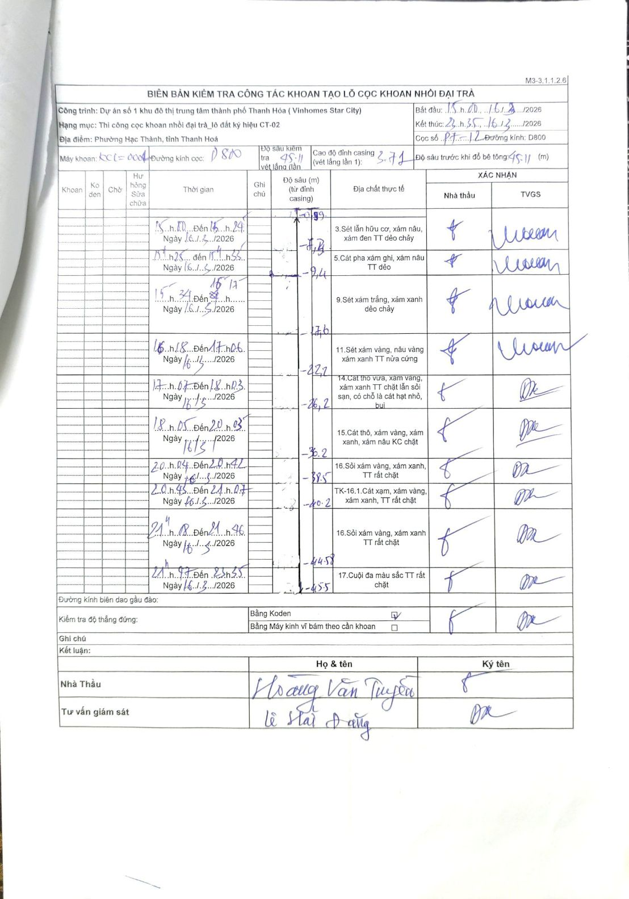
Dự án | Dự án số 1 khu đô thị trung tâm thành phố Thanh Hóa (Vinhomes Star City)
Hạng mục | Thi công cọc khoan nhồi đại trà_lô đất ký hiệu CT-02
Tên bộ phận | Phường Hạc Thành, tỉnh Thanh Hoá
Số hiệu cọc | P7-12
Biên bản số | KL-002
Đường kính | D800
Bắt đầu thi công | 15:00 16/03/2026
Kết thúc thi công | 22:35 16/03/2026

Địa chất TT | Đường kính | Mô tả lớp thiết kế | Từ (h) | Đến (h) | Cao độ từ | Cao độ đến | T.Gian (h) | Dài (m) | V (m/h) | Ghi chú
3 | D800 | Sét lẫn hữu cơ, xám nâu, xám đen TT dẻo chảy | 15:00 16/03/2026 | 15:24 16/03/2026 | -0.99 | -7.3 | 0.4 | 6.31 | 15.77
5 | D800 | Cát pha xám ghi, xám nâu TT dẻo | 15:25 16/03/2026 | 15:33 16/03/2026 | -7.3 | -9.4 | 0.13 | 2.1 | 15.75
9 | D800 | Sét xám trắng, xám xanh dẻo chảy | 15:34 16/03/2026 | 16:17 16/03/2026 | -9.4 | -17.6 | 0.72 | 8.2 | 11.44
11 | D800 | Sét xám vàng, nâu vàng xám xanh TT nửa cứng | 16:18 16/03/2026 | 17:06 16/03/2026 | -17.6 | -22.2 | 0.8 | 4.6 | 5.75
14 | D800 | Cát thô vừa, xám vàng, xám xanh TT chặt lẫn sỏi sạn, có chỗ là cát hạt nhỏ, bụi | 17:07 16/03/2026 | 18:03 16/03/2026 | -22.2 | -26.2 | 0.93 | 4 | 4.29
15 | D800 | Cát thô, xám vàng, xám xanh, xám nâu KC chặt | 18:05 16/03/2026 | 20:03 16/03/2026 | -26.2 | -36.2 | 1.97 | 10 | 5.08
16 | D800 | Sỏi xám vàng, xám xanh, TT rất chặt | 20:04 16/03/2026 | 20:42 16/03/2026 | -36.2 | -38.5 | 0.63 | 2.3 | 3.63
8 | D800 | TK-16.1.Cát xám, xám vàng, xám xanh, TT rất chặt | 20:45 16/03/2026 | 21:07 16/03/2026 | -38.5 | -40.2 | 0.37 | 1.7 | 4.64
16 | D800 | Sỏi xám vàng, xám xanh TT rất chặt | 21:08 16/03/2026 | 21:46 16/03/2026 | -40.2 | -44.58 | 0.63 | 4.38 | 6.92 | Có cao độ trung gian ghi tại 40.2m
17 | D800 | Cuội đa màu sắc TT rất chặt | 21:47 16/03/2026 | 22:35 16/03/2026 | -44.58 | -45.5 | 0.8 | 0.92 | 1.15

ẢNH BIÊN BẢN GỐC

